lundi 01-02-2016
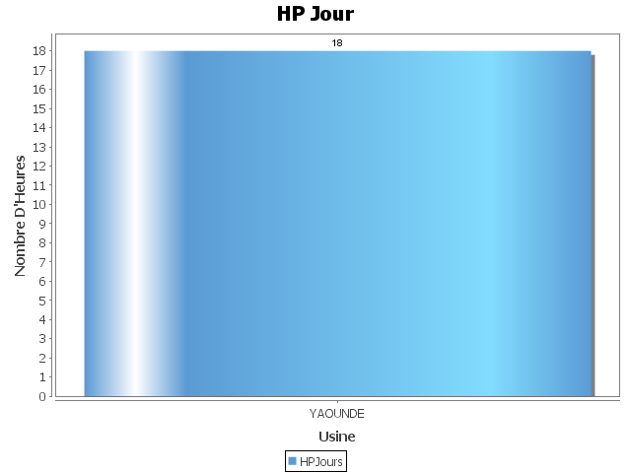
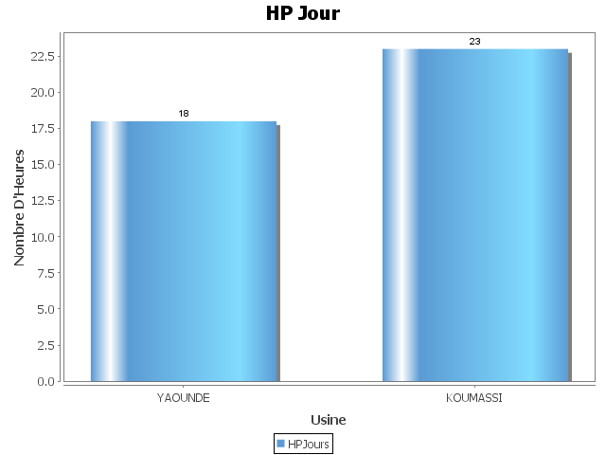
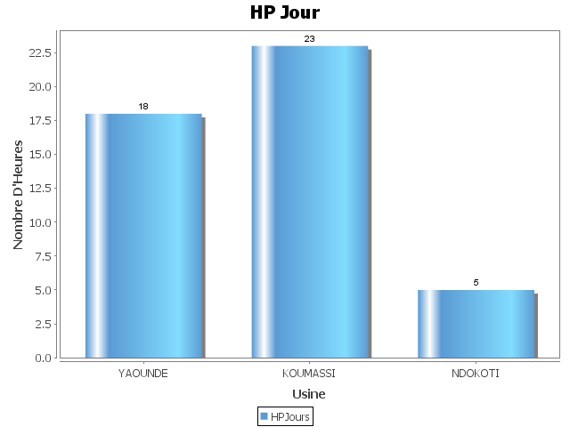
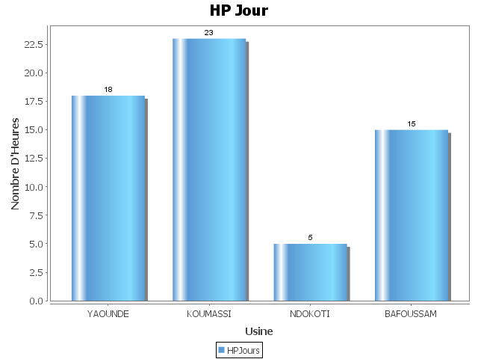
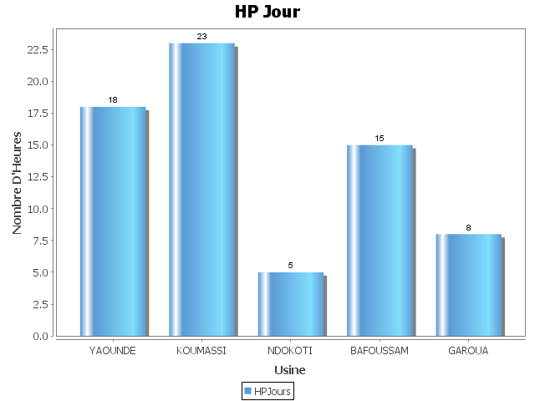
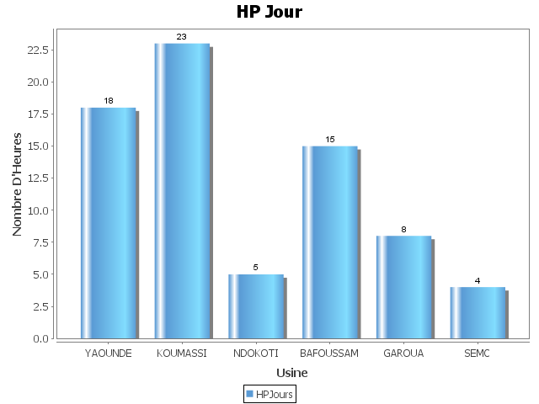
 | Classement des HP du lundi 01/02
 | HP JOUR | MOINS BON | HP MOINS BON | Cause Majeure
YAOUNDE | 18 | BG | 7
KOUMASSI | 23 | PET11 | 12
NDOKOTI | 5 | CH7 | 1
BAFOUSSAM | 15 | CH5 | 10
GAROUA | 8 | PET7 | 5
SEMC | 4 | PET2 | 6

mardi 02-02-2016

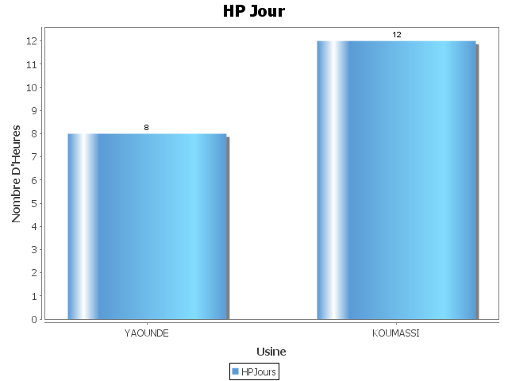
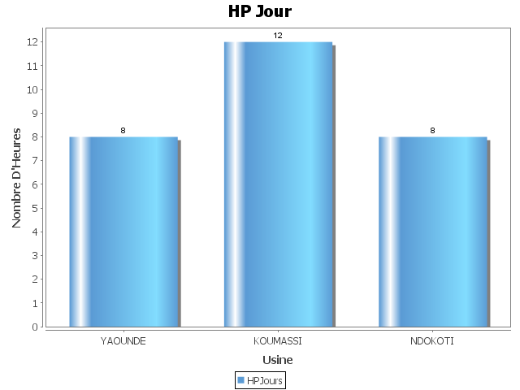
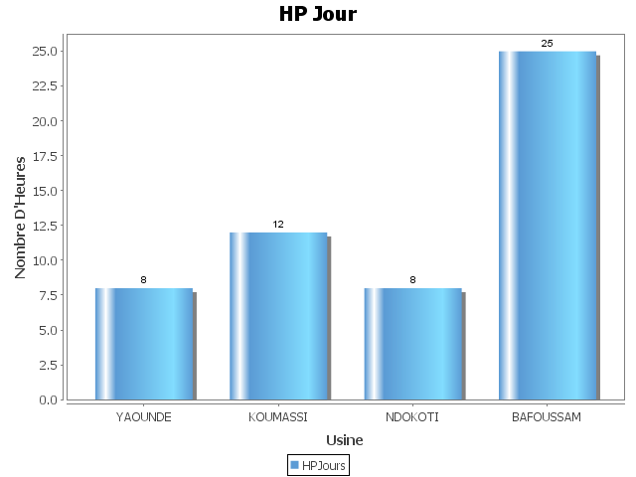
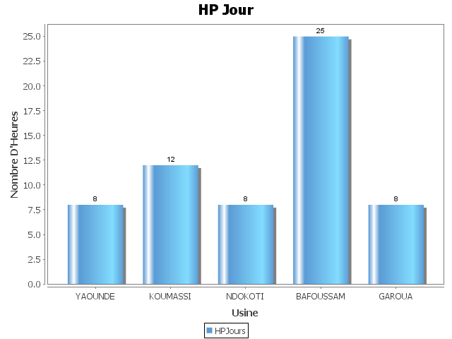
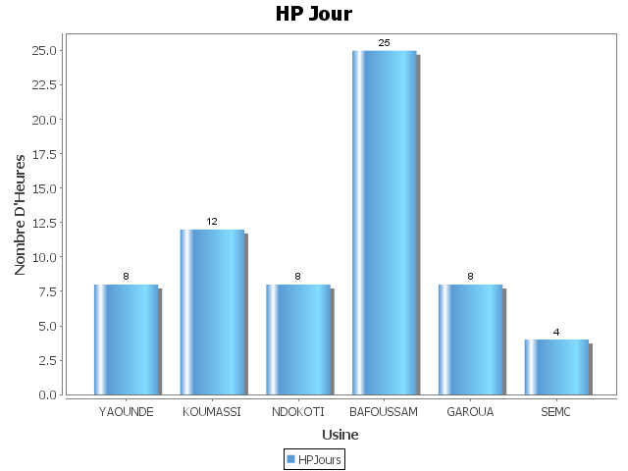
 | Classement des HP du mardi 02/02
 | HP JOUR | MOINS BON | HP MOINS BON | Cause Majeure
YAOUNDE | 8 | CH5 | 3
KOUMASSI | 12 | PET11 | 9
NDOKOTI | 8 | CH8 | 3
BAFOUSSAM | 25 | CH4 | 18
GAROUA | 8 | PET7 | 4
SEMC | 4 | PET2 | 7

